Toelichting
Instructie ZonMw Budgetformat

A | Zorg dat u bekend bent met de specifieke callvoorwaarden

 | Bekijk de oproeptekst om de situatie in te schatten of bel ZonMw voor meer duidelijkheid.

B | Let op: enkel de gele cellen zijn te bewerken, de blauwe cellen zijn vergrendeld / verborgen.

C | Start uw budget aanvraag door het tabblad "Deelnemerslijst" in te vullen.

D | Vervolg uw budget aanvraag door het tabblad "Budget" in te vullen.


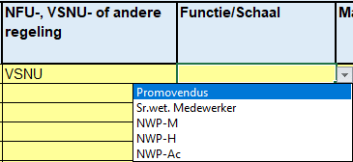
E | Overige kosten

- | Voeg de omschrijving van de vereiste overige kosten in kolom D toe.
- | Selecteer het juiste type kostensoort (gebaseerd op het dropdown menu) in kolom D
- | Selecteer in kolom F de juiste organisatie die de kosten gaat dragen (gebaseerd op het dropdown menu)
- | Vul a.u.b. de kosten in (gebaseerd op een inkooporder of een calculatie) in kolom G
- | Voeg, indien van toepassing, de eige bijdragen van de deelnemende organisatie of de cofinanciering van een derde partij toe. (kolom H)
- | Als er een samenwerking is, vul de kosten van alle partijen in over de kosten categorien.

F | Extra toelichtenveld in budget

- | Eventuele additionele toelichtingen of verklaringen kunnen hier geplaatst worden.

G | Afronden van de begroting

- | Print zowel het tabblad 'personeel' als 'budget' uit in pdf-format, of sla beiden op als pdf-bestand, en onderteken deze.

